計算シート(12V-40V)
日清紡マイクロデバイス製NJW4132U2昇圧コンバータ設計計算シート |  |  |  |  |  | 2026-02-19
 |  |  |  |  |  | nobulano.com
回路図 |  |  |  |  |  | Ver1.00
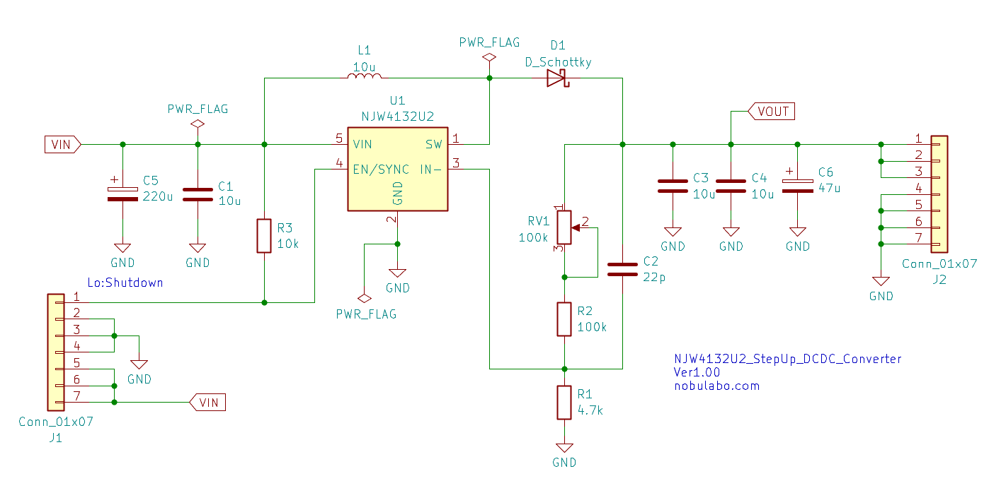

出力電圧設定について
下記緑枠の部分はデータシートより引用

 | 黄色 | 入力するセル

 | MIN | 狙い値 | MAX | 単位
抵抗：R1 | 4.7 | 4.7 | 4.7 | k
調整用抵抗：R2+RV1 | 100 | 183.5 | 200 | k | 100k+100kの可変抵抗
基準電圧：VB(ICの固定値) | 1 | 1 | 1 | V
出力電圧：Vout | 22.28 | 40.04 | 43.55 | V | (推奨MAX40V、絶対最大定格45V)

位相補償コンデンサについて

 | MIN | 狙い値 | MAX | 単位
抵抗：R2 | 100 | 183.5 | 200 | k
位相補償用コンデンサ：C2 | 22 | 22 | 22 | pF
ゼロ点：Fz1 | 72.34 | 39.42 | 36.17 | kHz | …20kHz～60kHz目安。実機確認要。

リアクトル電流についての計算
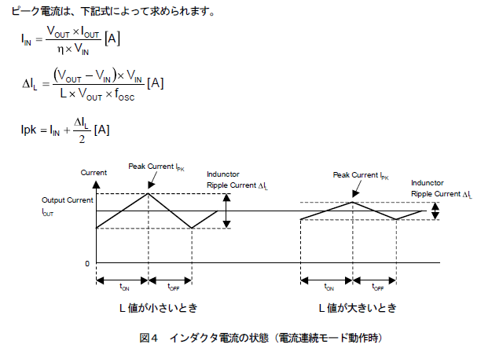

 | 数値 | 単位
入力電圧：Vin | 12 | V
出力電圧：Vout | 40 | V(推奨MAX40V、絶対最大定格45V)
出力電流：Iout | 0.1 | A
昇圧比 | 3.333 | 倍
効率：η | 80 | ％（仮、昇圧比高いと悪めになると思われる）

入力電流：IIN | 0.417 | A

インダクタ：L1 | 22 | uH
スイッチング周波数：Fosc | 700 | kHz（秋月で売っているものは700kHz品）
リプル電流：⊿IL | 0.545 | A | …リプル電流が大きいと、効率が低下しやすい。過電流制限にも注意。
ピーク電流：Ipk | 0.689 | A | …過電流制限（Typ2.1A、Min1.75A～Max2.25A）
下限電流 | 0.144 | A | …マイナスの場合、断続電流モードになる可能性あり

NJW4132の消費電力について
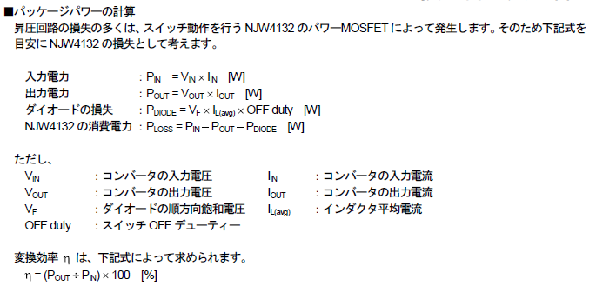

 | 数値 | 単位
入力電力：PIN | 5 | W
出力電力：POUT | 4 | W

ダイオード：SBM1060LSS想定
VF | 0.49 | V（ダイオードの特性による）
OFF Duty | 30 | ％（仮、昇圧比より計算）
ダイオード損失：PDIODE | 0.080 | W

NJW4132の損失：PLOSS | 0.92 | W
上記の消費電力が下記(2層基板)の範囲内であれば安心。
超える場合は、放熱対策を行ったほうが良いです。
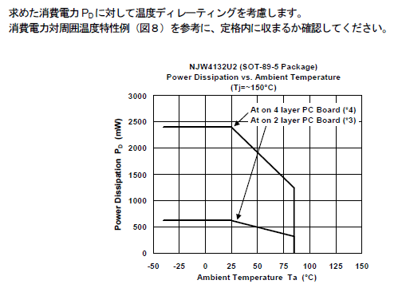

出力リプル電圧について

 | 数値 | 単位
出力コンデンサのESR | 0.02 | Ω | ※GRM32ER71H106KA12＠700kHz
出力リプル電圧：Vripple | 0.011 | V(p-p)
コンデンサのリプル電流：Irms | 0.682 | Arms | コンデンサのデータシートで問題ないか確認してください。

